개요
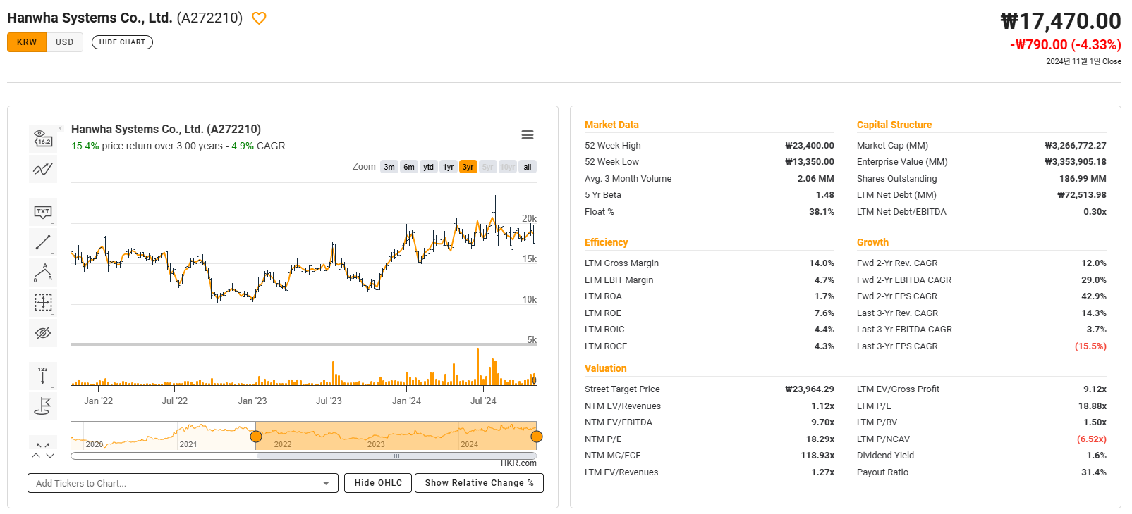
1 | 밸류에이션 지표 분석
 |  | 가격지수 | NTM PER, LTM PER 비슷
 |  | 현금흐름 | ROE vs NI Margin%
 |  | 이익 | FCF가 충분하지 않은데 배당성향은 왜이리 높은지?

2 | 사업영역 분석
3 | 유사기업 분석

